Лист1
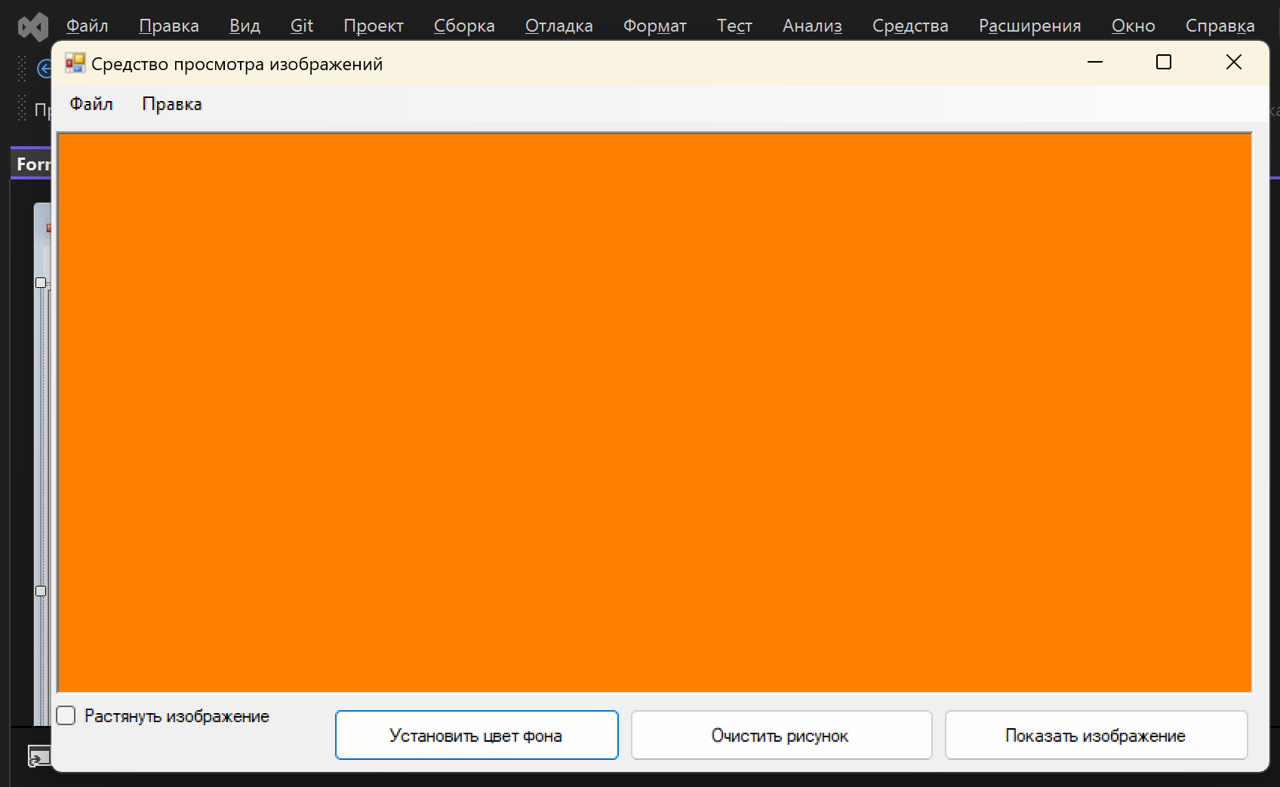
Программма для просмотра фоторграфий(PictureViewer).
id | Описание проверки: | Пример: | Результат:
1 | Выбор фотографии при нажатии кнопки "Показать изображение" . | 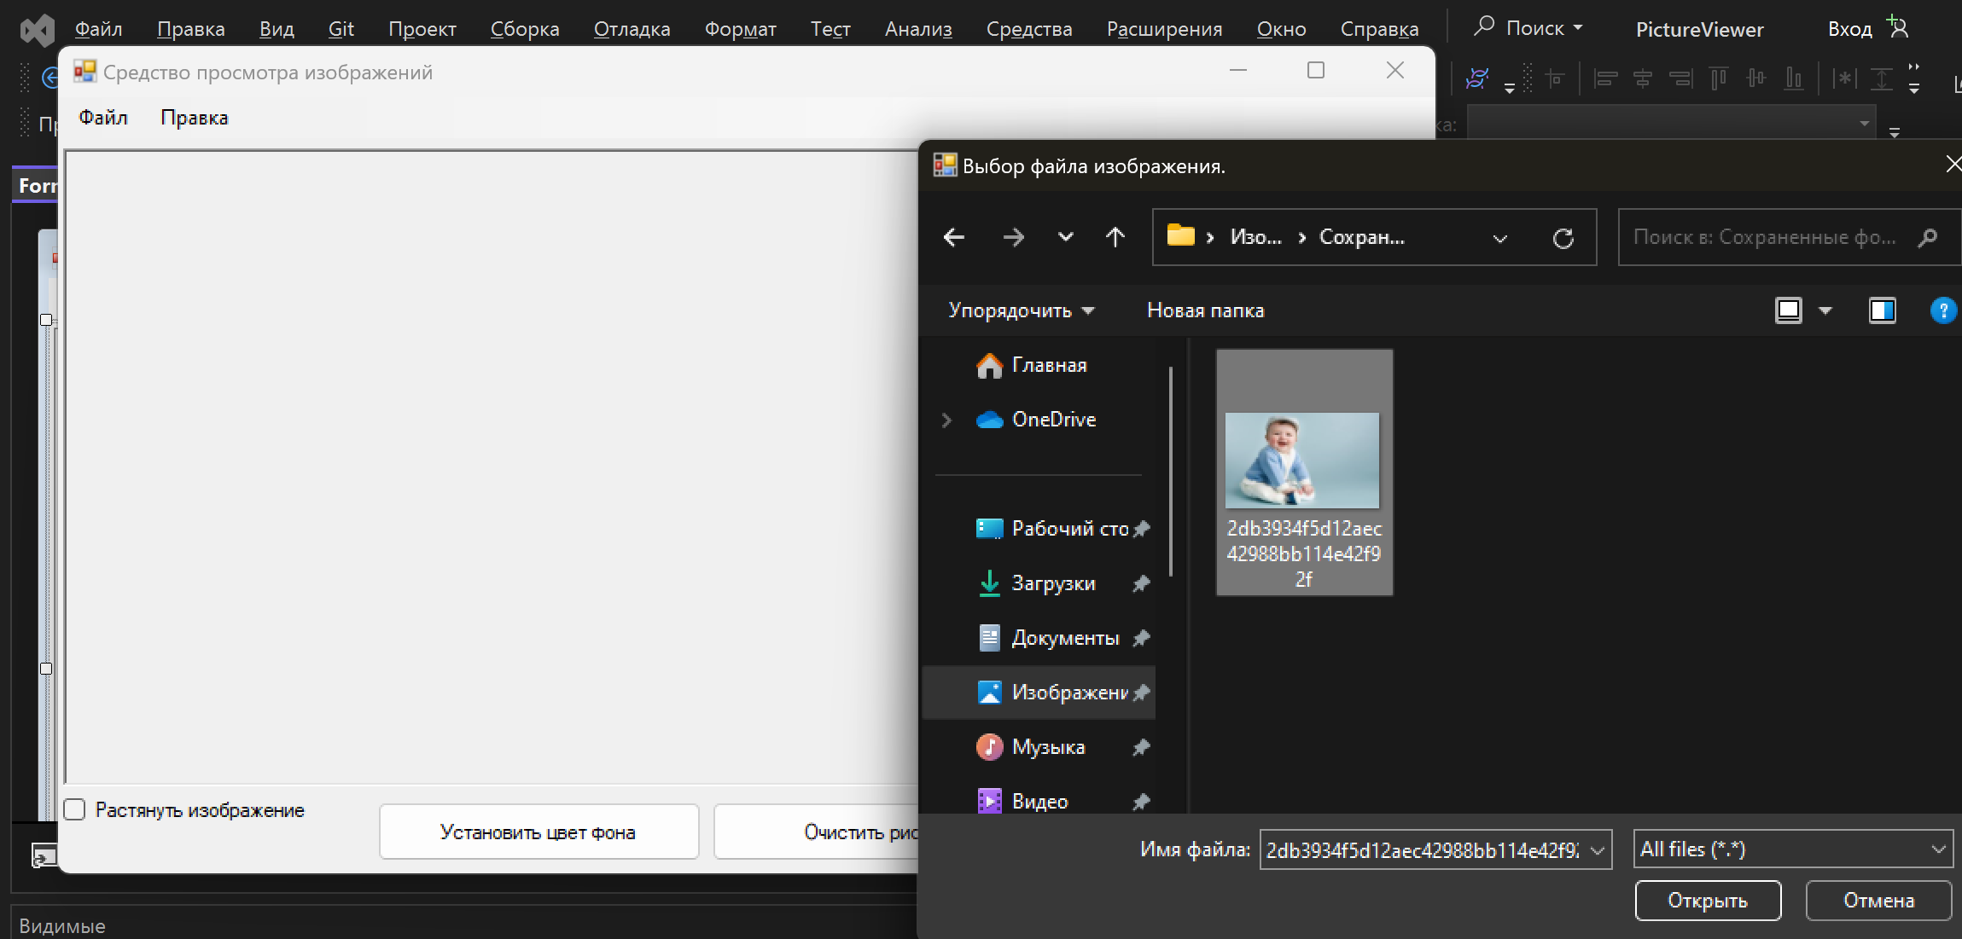 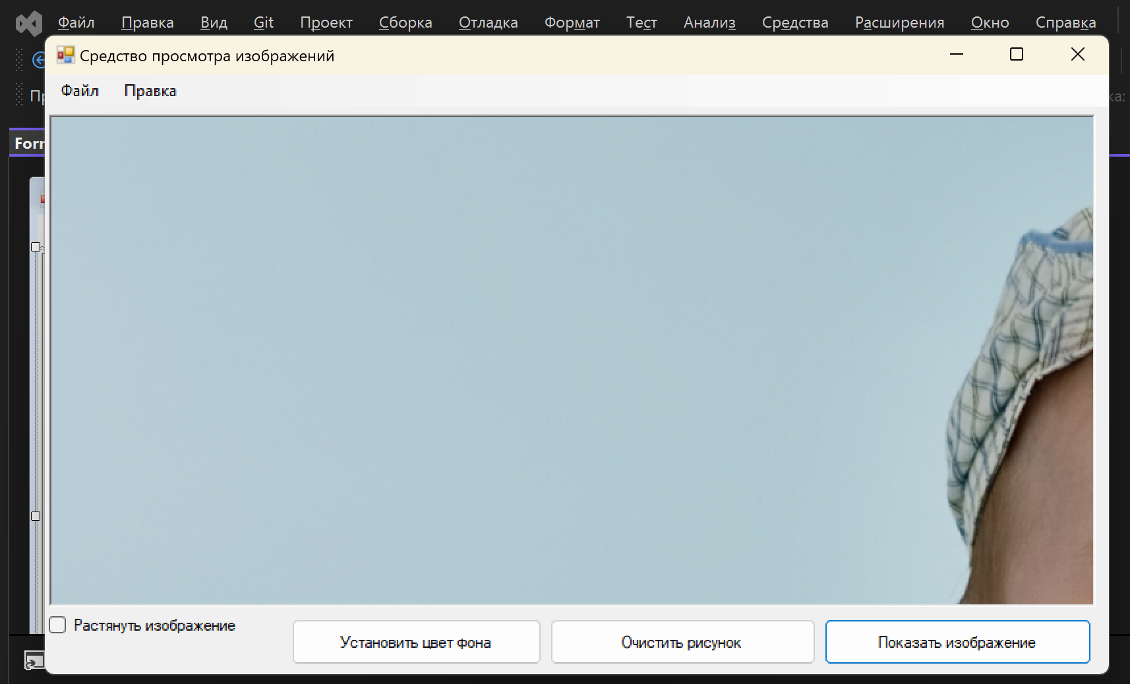 | При нажатии кнопки "Показать изображение" можно выбрать изображение с любым форматом.
2 | Растягивание фотографии при нажатии на поле "Растянуть изображение". | 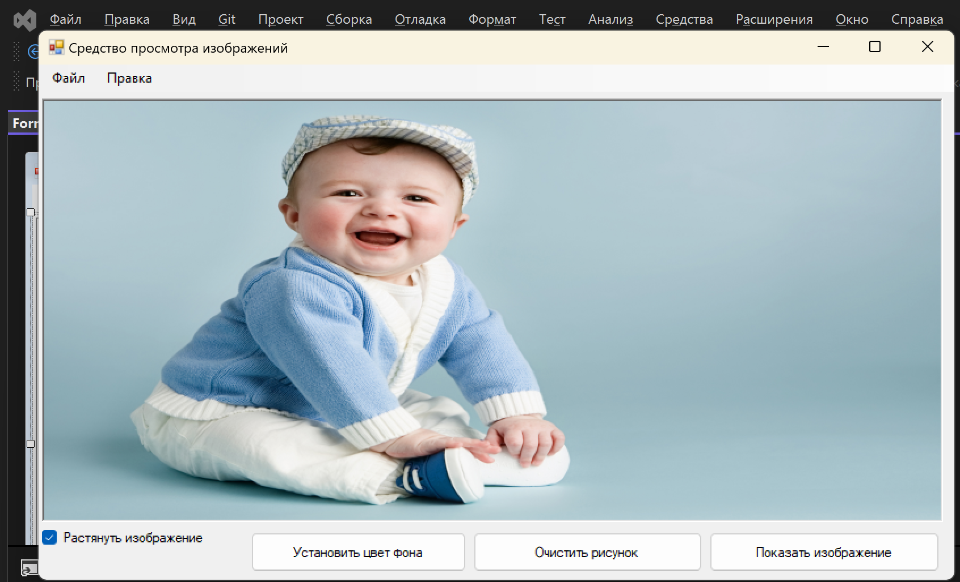 | При нажатии на кнопку "Растянуть изображение" фото растягивается по всей области окна. программа работает без ошибок.
3 | Можно вернуть изначальный размер фотографии еще раз нажав на "Растянуть изображение". | 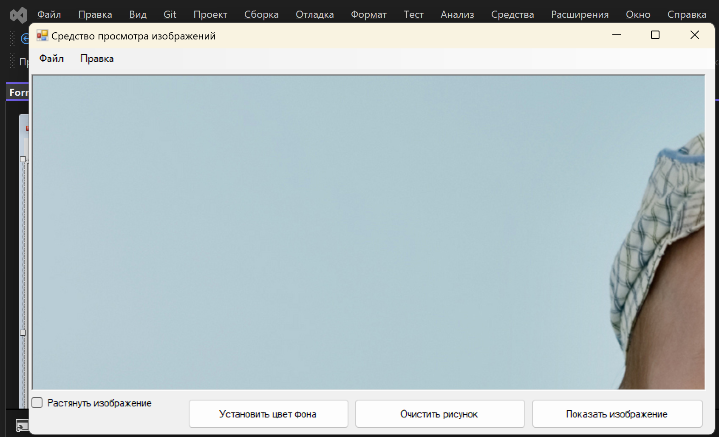 | При повторном нажатии "Растянуть изображение" команда работает без ошибок. Фотография вернула свой изначальный размер.
4 | Удаление фотографии при нажатии кнопки "Очистить рисунок". | 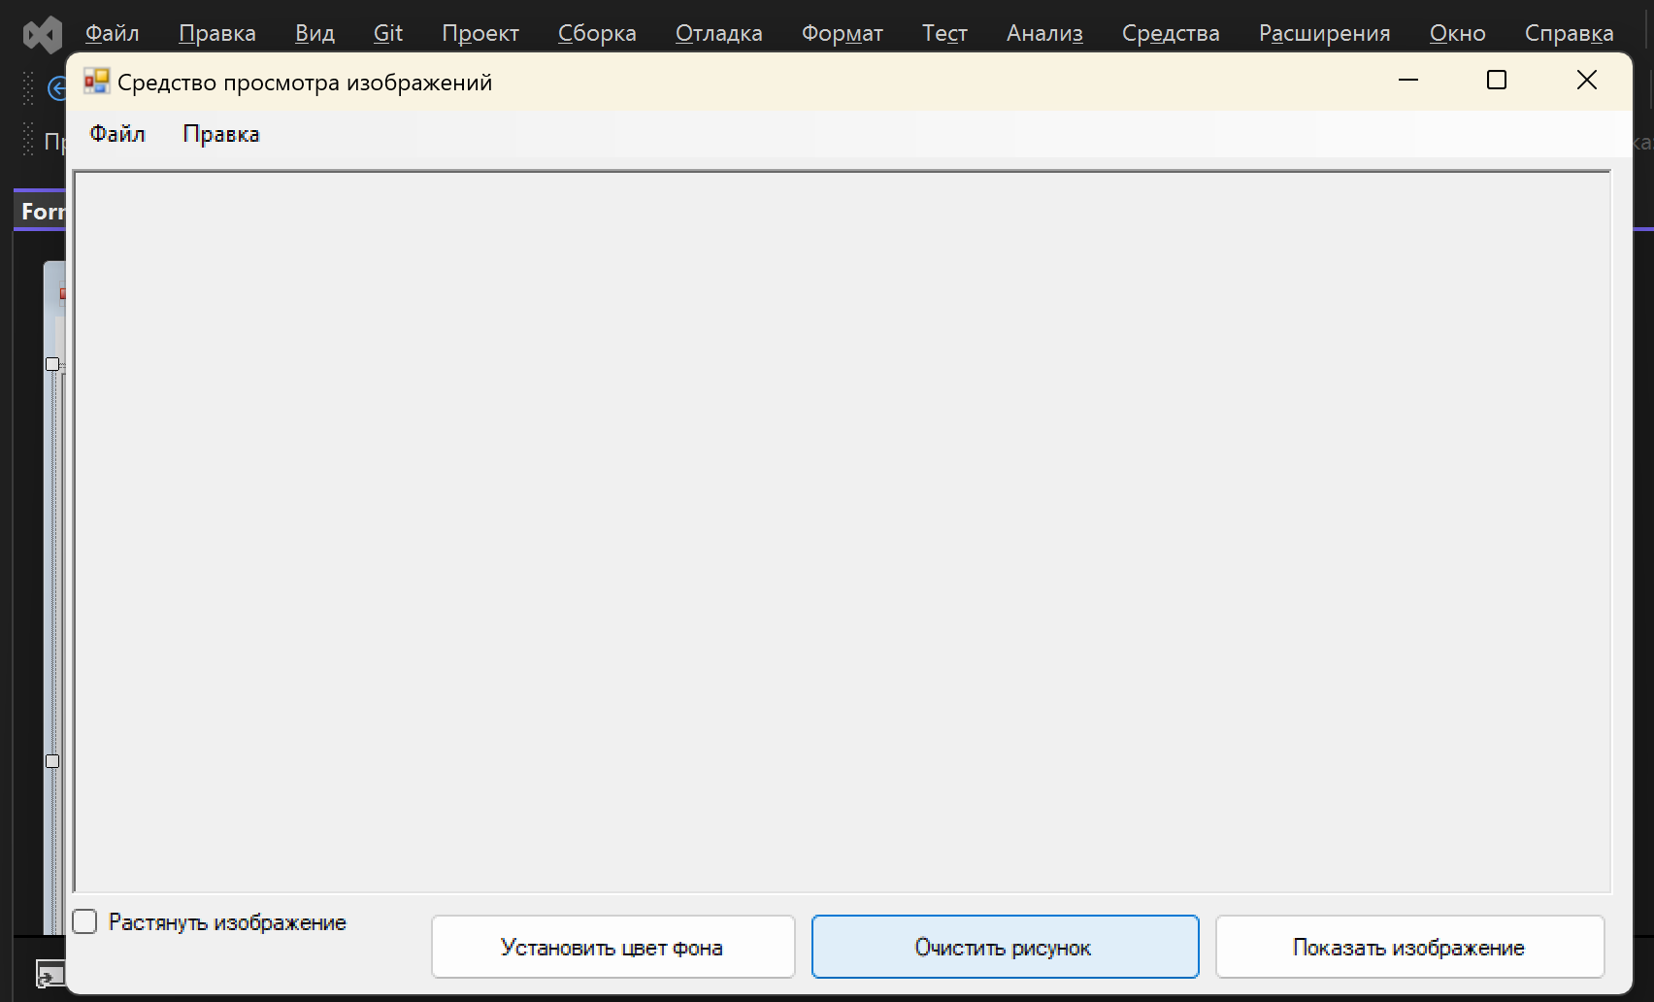 | Команда работает без ошибок при нажатии кнопки "Очистить рисунок".
5 | Изменение цвета заднего фона при нажатии кнопки "Установить цвет фона". | 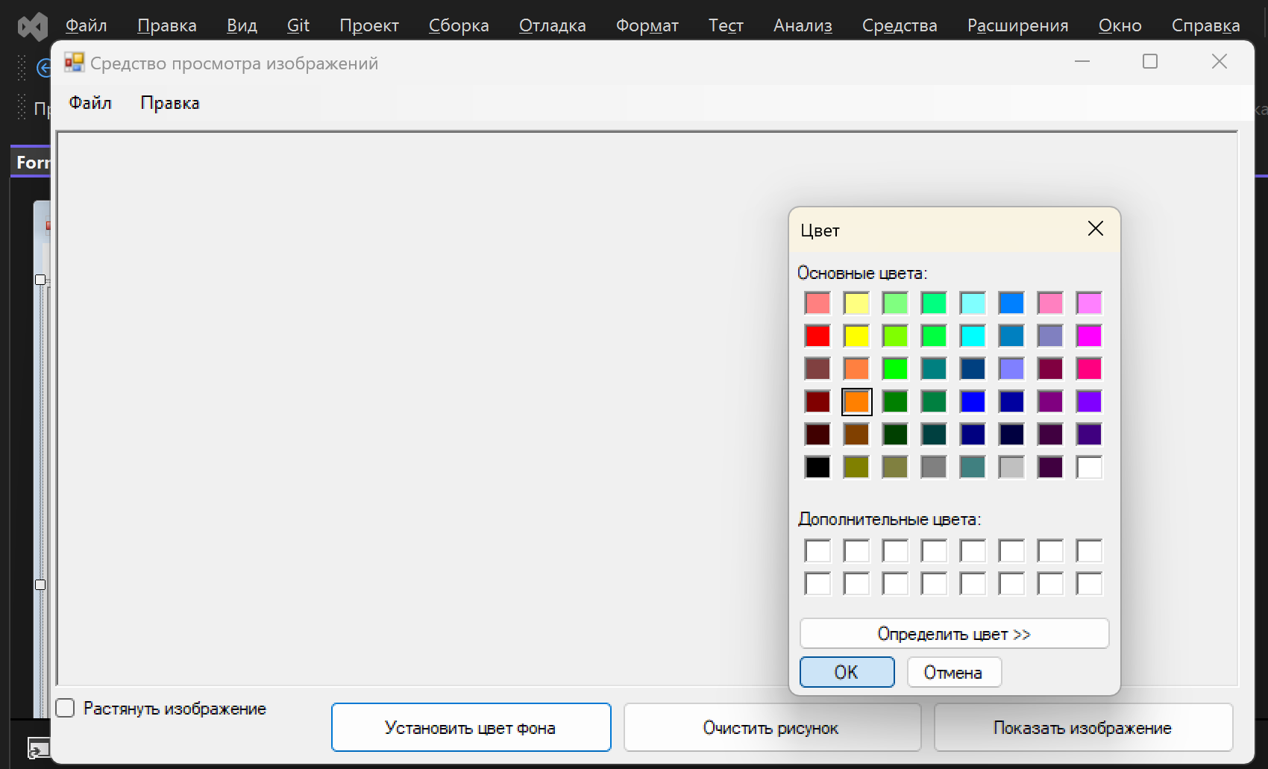 | Комнда работает без ошибок при нажатии кнопки "Установить цвет фона".

